cfgcoc
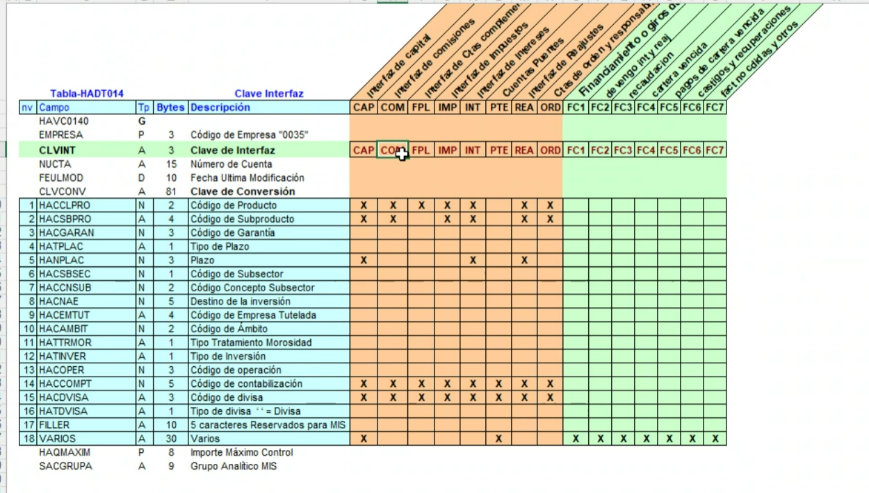
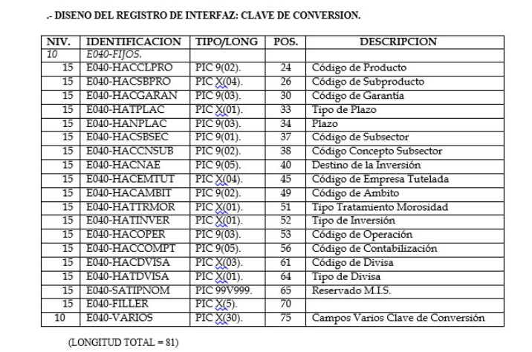
FICHERO: | cfgcoc |  | Secuencia | Nombre Lógico del Campo | Nombre Físico | Descripción | Tipo Físico | Pos Ini | Ejemplo | Tablas | Campos
ORIGEN: | MIC |  | 1 | Código de Empresa | EMPRESA | Código del banco Santander CH |  | 1 | 0035 |  | 0035 (fijo)
DESCRIPCIÓN: | Saldos por cuenta vigentes (Cuadro operativo Contable) Saldo que le queda al contrato en el mes |  | 2 | Clave de Interfaz | CLVINT | Código del conjunto de ristras (movimientos contables) que se van a generar |  | 5 |  |  | Disponible en el mapeo contable, según apunte | depende de la cuenta contable, segun cuenta contable se usa una clave de interfaz u otra, la clave de conversión se informa de igual manera para cada clave de interfaz
PERIODICIDAD: | Diario |  | 3 | Fecha Contable | FECON |  |  | 8 |  |  | Fecha contable
FORMATO: |  |  | 4 | Fecha de Operación | FECOP |  |  | 16 |  |  | Fecha de valor
 |  |  |  | Clave de Conversión | CLVCONV | No es un campo como tal, sino una sección formada por los campos que comprenden las posiciones 24 a 105. Depende de la clave de interfaz, y dependiendo de su valor se rellenan unos campos y otros |  | -
Volver a Índice >> |  |  | 5 | Código de Producto | HACCLPRO |  |  | 24 | 81 |  | 81 (fijo)
 |  |  | 6 | Código de Subproducto | HACSBPRO |  |  | 26 | 4070 |  | 4073 CLP 4074 USD
 |  |  | 7 | Código de Garantía | HACGARAN |  |  | 30 | 0000('vacío) |  | 0000 (fijo)
Pendiente CH |  |  | 8 | Tipo de Plazo | HATPLAC |  |  | 33 | 0 |  | 0000 (fijo)
 |  |  | 9 | Plazo | HANPLAC |  |  | 34 | 0 |  | 0000 (fijo)
 |  |  | 10 | Código de Subsector | HACSBSEC |  |  | 37 |  |  | 0 (fijo)
 |  |  | 11 | Código Concepto Subsector | HACCNSUB |  |  | 38 |  |  | 00 (fijo)
 |  |  | 12 | Destino de la Inversión | HACNAE |  |  | 40 |  |  | 00000 (fijo)
 |  |  | 13 | Código de Empresa Tutelada | HACEMTUT |  |  | 45 |  |  | 0000 (fijo)
 |  |  | 14 | Código de Ámbito | HACAMBIT |  |  | 49 |  |  | 00 (fijo)
 |  |  | 15 | Tipo Tratamiento Morosidad | HATTRMOR |  |  | 51 |  |  | 0 (fijo)
 |  |  | 16 | Tipo de Inversión | HATINVER |  |  | 52 |  |  | 0 (fijo)
 |  |  | 17 | Código de Operación | HACOPER |  |  | 53 |  |  | 000 (fijo)
 |  |  | 18 | Código de Contabilización | HACCOMPT |  |  | 56 |  |  | Disponible en el mapeo contable, según apunte | pdte catálogo, esta relacionado con la cuenta contable
 |  |  | 19 | Código de Divisa | HACDVISA |  |  | 61 |  |  | blanco para CLP USD para USD | blanco para CLP, sino USD
 |  |  | 20 | Tipo de Divisa | HATDVISA |  |  | 64 |  |  | 0 para CLP, 1 para USD
 |  |  | 21 | Reservado M.I.S. | SATIPNOM |  |  | 65 |  |  | blanco
 |  |  | 22 | Filler | FILLER |  |  | 70 |  |  | blanco
 |  |  | 23 | Campos Varios Clave de Conversión | VARIOS |  |  | 75 |  |  |  | informa FA para cuentas puente, relacionado con la cuenta contable
 |  |  | 24 | Clave de Autorización | CLVAUT | Sólo necesaria si la contabilidad está retrasada en más de dos días |  | 105 | 0 |  | 0 (fijo) | dato local que se genera en el día si sucede reproceso de contabilidad, normalmente es 0, si sucede se realizará una edicion manual de este campo
 |  |  | 25 | Centro Operante | CEOPE | Sucursal donde opera el centro de Factoring |  | 111 | 0278 (fijo) |  | 0278 (fijo)
 |  |  | 26 | Centro Origen | CEORIGEN | Sucursal donde opera el centro de Factoring |  | 115 | 0278 (fijo) |  | 0278 (fijo)
 |  |  | 27 | Centro Destino | CEDESTIN | Sucursal del cliente |  | 119 |  |  |  | se extrae de la tabla personas
 |  |  | 28 | Número de Mov. Al Debe | NUMOD | Se informa este o el Haber con un 1 (excluyente) |  | 123 | 1 |  | 1 si es mov al DEBE, 0 si es mov al HABER
 |  |  | 29 | Número de Mov. Al Haber | NUMOH | Se informa este o el Debe con un 1 (excluyente) |  | 130 | 0 |  | 1 si es mov al HABER, 0 si es mov al DEBE |  | CLP | USD
 |  |  | 30 | Importe Moneda Base al Debe | IMPD | Importe del movimiento (dos últimas posiciones son los decimales) (en peso no se manejan decimales, siempre 00 al final) |  | 137 |  |  | importe al DEBE (SOLO CLP) |  | VALOR ORIGINAL | VALOR CONTRAVALOR
 |  |  | 31 | Importe Moneda Base al Haber | IMPH | Importe del movimiento (dos últimas posiciones son los decimales) (en peso no se manejan decimales, siempre 00 al final) |  | 152 |  |  | importe al HABER (SOLO CLP) |  | VALOR ORIGINAL | VALOR CONTRAVALORADO
 |  |  | 32 | Importe Divisa al Debe | IMPDDIV | Importe del movimiento (dos últimas posiciones son los decimales) (en peso no se manejan decimales, siempre 00 al final) |  | 167 |  |  | importe al DEBE (SOLO USD) |  | 0 | VALOR ORIGINAL
 |  |  | 33 | Importe Divisa al Haber | IMPHDIV | Importe del movimiento (dos últimas posiciones son los decimales) (en peso no se manejan decimales, siempre 00 al final) |  | 182 |  |  | importe al HABER (SOLO USD) |  | 0 | VALOR ORIGINAL
 |  |  | 34 | Indicador de Corrección | CORRECCIO | Indica si hay que hacer una corrección o reverso de movimiento contable - No se utiliza |  | 197 | 0 |  | 0 (fijo)
 |  |  | 35 | Número de Documento | NUMDO | Relacionado con el indicador de corrección - No se utiliza |  | 198 | 0 |  | 0 (fijo)
 |  |  | 36 | Clave de Concepto | CLACON | Identificador del tipo de movimiento (financiación, pago a vencimiento) |  | 210 |  |  | Disponible en el mapeo contable, según apunte
 |  |  | 37 | Descripción de Concepto | DESCON |  |  | 213 |  |  | blancos (fijo)
 |  |  | 38 | Tipo de Consolidación | TIPOCON | No se utiliza |  | 227 |  |  | blancos (fijo)
 |  |  | 39 | Observaciones | OBSERV | Descripción de la cuenta contable a la que se está haciendo el cargo (glosa del movimiento) |  | 228 |  |  | blancos (fijo)
 |  |  | 40 | Número de Operación asociada a Movimiento Contable | SANCTCCC | Código de Banco + Sucursal de cliente + Código de Producto + Identificador interno del documento (nº de contrato) |  | 258 | (0035) + (4 posiciones) + [(81) + (10 posiciones)] |  | Código de Banco + Sucursal de cliente + Código de Producto + Identificador interno del documento (nº de contrato)
 |  |  | 41 | Aplicación Origen | ARAPORIG | Código del aplicativo (Confirming Global) |  | 278 |  |  | FA (fijo)
 |  |  | 42 | Aplicación Destino | ARAPDEST | Código del aplicativo (Confirming Chile) |  | 281 |  |  | If Cta Pte Facturacion then FA else A5
 |  |  | 43 | Clave de Concepto | OBSERV3 | FC1 (anticipo) / FC2 (giro) / FC3... relacionado con el evento contable |  | 285 |  |  | Mismo valor que CLACON
 |  |  | 44 | Reservado Uso Interno | RESERVAT | N/A |  | 288 | 0 |  | 0 (fijo)
 |  |  | 45 | Transacción o programa que ha generado el movimiento | HACTRGEN | N/A |  | 292 |  |  | 0 (fijo)
 |  |  | 46 | Indicador Compensación/Caja | HAYCOCAI | N/A |  | 296 |  |  | 0 (fijo)
 |  |  | 47 | Indicador Cuenta de Orden | HAYCTORD | N/A |  | 297 |  |  | 0 (fijo)
 |  |  | 48 | Reservado M.I.S. | SATINTER | N/A |  | 298 |  |  | 0 (fijo)
 |  |  | 49 | Fecha de alta de la partida | FATLPART | No se usa en Confirming |  | 317 | 0 |  | 0 (fijo)
 |  | Solo para COC | 50 | Tipo base | TIPO-BASE | Diario, Mensual, Anual |  | 325 |  |  | Anual (fijo)
 |  |  | 51 | Spread | SPREAD | 3 enteros + 5 decimales |  | 326 | 01100000 |  | 0000 (fijo)
 |  |  | 52 | Tasa Final | TASA-FINAL | 3 enteros + 5 decimales |  | 334 | 01500000 |  | 0000 (fijo)
 |  |  | 53 | Interés | INTERES | Ganado, Pagado, Blanco |  | 342 | blanco (vacío) |  | blanco (vacío)
 |  |  | 54 | Producto Comercial | PROD-MIS |  |  | 343 | 81 (FIJO) |  | 81 (fijo)
 |  |  | 55 | Subproducto Comercial | SUBPROD-MIS |  |  | 345 | 4070 |  | 4073 CLP 4074 USD
 |  |  | 56 | 6 blancos | FILLER-OBSERV4 |  |  | 349 |  |  | 6 blancos
 |  |  | 57 | Número de contrato asociado a Cuenta Puente | NUMOPDES | Igual que el número de operación |  | 355 | (0035) + (4 posiciones) + [(81) + (10 posiciones)] |  | Código de Banco + Sucursal de cliente + Código de Producto + Identificador interno del documento (nº de contrato)
 |  |  | 58 | Clave de Concepto | OBSERV5 | Concepto asociado a la contabilidad de Factoring |  | 375 | FC |  | Mismo valor que CLACON
 |  |  | 59 | Comisión Cobrada o Pagada | COMISION | C/P |  | 380 | C (fijo) |  | C (fijo)

 |  |  |  | blanco en string
 |  |  |  | 0 en numéricos

 |  |  |  |  |  |  | PRODUCTO​ | SUBPROD​ | Nombre​ | TD​ | Moneda​ | Reaj.​
 |  |  |  |  |  |  | 81​ | 4003​ | Confirming​ | FA​ | CLP​ | NO​
 |  |  |  |  |  |  | 81​ | 4005​ | Confirming​ | FA EX​ | USD​ | NO​
 |  |  |  |  |  |  | 81​ | 4070​ | Confirming​ | FA​ | CLP​ | NO​
 |  |  |  |  |  |  | 81​ | 4072​ | Confirming​ | FA​ | USD​ | NO​
 |  |  |  |  |  |  |  | 4073 | Confirming |  | CLP
 |  |  |  |  |  |  |  | 4074 | Confirming |  | USD

